Specialkost
SPECIALKOST | INSTRUKTION 1. Döp filen och arket med samma kundnamn som bokningen är gjord i samt datum för arrangemanget. Se bruna fält till höger 2. Fyll i namn och specialkost på respektive gäst nedan. Spara och skicka till konferensbokning@hooksherrgard.se |  |  |  | GDPR Enligt GDPR så har alla personer på denna kostavvikelselista givit sin tillåtelse att finnas med – listan kommer att tas bort efter evenemanget. |  |  |  |  |  | DATUM

Hooks Herrgård |  |  |  |  |  |  |  |  |  |  | FÖRETAG/GRUPP


 | INFO
 | * HÅLLBARHET |  | Många gäster som uppger sig vara lakto/ovovegetarianer kan trots detta tänka sig att äta gelatin i tex desserter. Genom att fråga om detta kan vi motarbeta onödigt matsvinn.
 | **EJ SELLERI MM: |  | Inkl svaveldioxid och sulfit i koncentrationer på mer än 10mg/kg eller 10mg/liter
 | ***EJ NÖTTER: |  | Mandel, hasselnöt, valnöt, cashewnöt, pekannöt, paranöt, (jordnötter). Specificera vilken nöt i kommentar

NAMN PÅ GÄST | VEGAN | LAKTO/OVO VEGETARIAN | LAKTO/OVO VEGETARIAN GELATIN ÄR OK * | PESCETERIAN | EJ GLUTEN (CELIAKI) | MJÖLKPROTEIN | LAKTOSFRITT | EJ FISK | EJ KRÄFT- & BJÖTDJUR | EJ ÄGG | EJ NÖTTER*** | EJ SOJA | EJ SELLERI/SENAP /SENAPSFRÖ/ LUPIN** | EJ FLÄSK | KOMMENTAR / ÖVRIGT (max 30 tecken)

 | VEGAN | LAKTO/OVO VEGETARIAN | LAKTO/OVO VEGETARIAN GELATIN ÄR OK * | PESCETERIAN | EJ GLUTEN (CELIAKI) | MJÖLKPROTEIN | LAKTOSFRITT | EJ FISK | EJ KRÄFT- & BJÖTDJUR | EJ ÄGG | EJ NÖTTER*** | EJ SOJA | EJ SELLERI/SENAP /SENAPSFRÖ/ LUPIN** | EJ FLÄSK | KOMMENTAR / ÖVRIGT (max 30 tecken)
ANTAL SPECIAL | 0 | 0 | 0 | 0 | 0 | 0 | 0 | 0 | 0 | 0 | 0 | 0 | 0 | 0

Policy specialkost
RUTIN / POLICY SPECIALKOST
HOOKS HERRGÅRD
VARFÖR FINNS EN POLICY FÖR SPECIALKOST? Det finns fyra anledningar till att Hooks Herrgård har en utvecklad och tydlig Specialkostpolicy. 1. Vi vill kunna ge alla gäster en lika härlig matupplevelse och hög matkvalité - oavsett om man har behov av specialkost eller ej. 2. Vi vill undvika att någon far illa genom att det serveras mat som gästen inte tål. 3. Hållbarhet. Vi vill genom ett strukturerat arbete minska matsvinnet - som kan vara en ökad riskfaktor vid specialkost. 4. Vi vill ha hög service och erbjuda gästerna möjlighet att välja vad man helst önskar - men önskemål utöver en viss grundnivå kommer med ett pris. VAD ÄR SPECIALKOST? På Hooks Herrgård är SPECIALKOST all mat som ändrats/justerats i förhållande till den mat som serveras till hela gruppen. Specialkost avser alltså både medicinsk och allergikost, etisk eller religiös kost samt livsstildieter och personliga preferenser. |  |  | 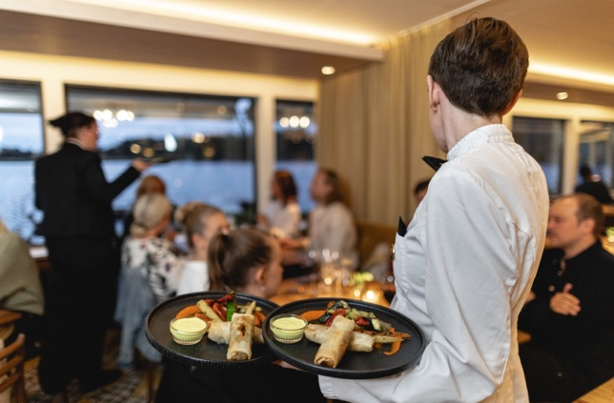

1. VID BOKNING I våra bokningsvillkor framgår vad som gäller rörande specialkost. I korthet kan man säga att vi gärna säger JA till allt - men att specialkostönskemål utöver grundnivå kostar extra. Policyn godkänns vid signatur av bekräftelsen. SPECIALKOST GRUNDNIVÅ - INGÅR • 100% växtbaserat (i folkmun veganskt) • Lakto-, ovo-vegetarisk (i folkmun vegetariskt) • Medicinsk specialkost (födoämnes allergi) så som gluten, mjölk, m fl (totalt 14 allergener) • Kulturell specialkost (matval utifrån region/kultur) tex fläsk. • Gravidkost SPECIALKOST EXTRA Följande specialkoster debiteras med +25% av menypriset. • Allergier utöver 14 allergener (om det krävs) • Personliga preferenser och livsstilsdieter (tex LCHF, GI, Keto) • Komplicerade allergier som lök och multiallergier | Medicinsk och kulturell kost (ej fisk och kött) ersätts normalt med vegansk kost. Tyvärr har vi ingen möjlighet att anpassa oss efter luftburen allergi. Hooks Herrgård har inget emot att gäst med ytterst specifika kostbehov som inte kan tillgodoses av Hooks Herrgård har med sig egen mat till restaurangen. Menypris kvarstår som serveringsavgift. 14 ALLERGENER • GLUTEN • KRÄFTDJUR • ÄGG • FISK • JORDNÖTTER • SOYA • MJÖLK • NÖTTER (mandel, hasselnöt, valnöt, cashewnöt, pekannöt, paranöt, pistaschmandel, makadamianöt) • SELLERI • SENAP • SESAM • SVAVELDIOXID och SULFIT (i koncentrationer på mer än 10 mg/kg eller 10 mg/liter) • LUPIN • BLÖTDJUR (snäckor, musslor och bläckfisk). | 2. 14 DAGAR INNAN VISTELSEN Senast 14 dagar innan eventet behöver vi skriftligen få in specialkostlistor från gästerna. Hooks Herrgårds mall för specialkost skall användas. Finns för nerladdning här: www.hooksherrgard.se/ restaurang/specialkostpolicy Om inte Hooks Herrgårds lista används debiteras 1000:-. Hooks Herrgårds mål är alltid att vara flexibla och servicinriktade - men vid sent anmäld specialkost eller sena ändringar har Hooks Herrgård rätten att debitera extra baserat på ökade kostnader. Om vår trerätters konferensmeny serveras tar Hooks Herrgård hänsyn till specialkostlistan vid framtagande av meny. Naturligtvis i kombination med önskemål från värden/ arrangören. | 3. UNDER VISTELSEN När gästerna har satt sig kollar vi alltid om någon har specialkost vid bordet. När vi serverar för- och varmrätt är vår ambition att de med specialkost får sin mat samtidigt med övriga gäster. När vi serverar dessert (och i vissa andra fall) går vi alltid ut med specialkosten först. Bordsansvarig servis ansvarar för specialkostgästerna på sina egna bord. Vid servering vid annat bord, frågar man alltid vilken specialkost som avses vid bordet. Om någon gäst av misstag fått i sig fel mat så skall hovmästare, event manager och ev byrå/slutkund informeras direkt. Hooks Herrgård är ansvariga för att vidta lämpliga åtgärder. | 4. EFTER VISTELSEN I samband med faktureringsunderlag /faktura så redogörs för debitering kring specialkosthantering. De kostnader som kan förekomma/tillkomma är: • Specialkost utöver grundnivå, +25% • Sent inkommen specialkost eller sena ändringar (5 dgr för allergener, 14 dgr för komplicerade eller multiallergier, +100 % • Avgift för ej användning av Hooks Herrgårds mall för specialkost, 1000 kr • Avvikelser från förbeställd specialkost. Alltså överbliven specialmat pga att de som beställt specialkost ätit vanligt istället, +100 %

